Sheet1
ID | 5PD-03
TÍTULO | Eliminar producto pre-comprado --- No se puede eliminar un producto individual de la lista
PRIORIDAD | 1 (To be confirmed)
AMBIENTE | Producción
SISTEMA OPERATIVO | Windows (El error sucede en Google Chrome. En firefox puede elimarse el producto correctamente)
TIPO | Componente
SEVERIDAD | Alta
DESCRIPCIÓN | No hay botón de eliminar en "Mi compra".No podemos eliminar un producto particular en la lista
PASOS | 1-Ingresar a https://diaonline.supermercadosdia.com.ar/ 2-Iniciar sesión 3-Hacer click en Comprar en un producto 4-Abrir la sección "Mi compra"
RESULTADO ESPERADO | Eliminar el producto pre-comprado de nuestra lista en "Mi compra"
RESULTADO ACTUAL | No podemos eliminar cada producto
EVIDENCIA | 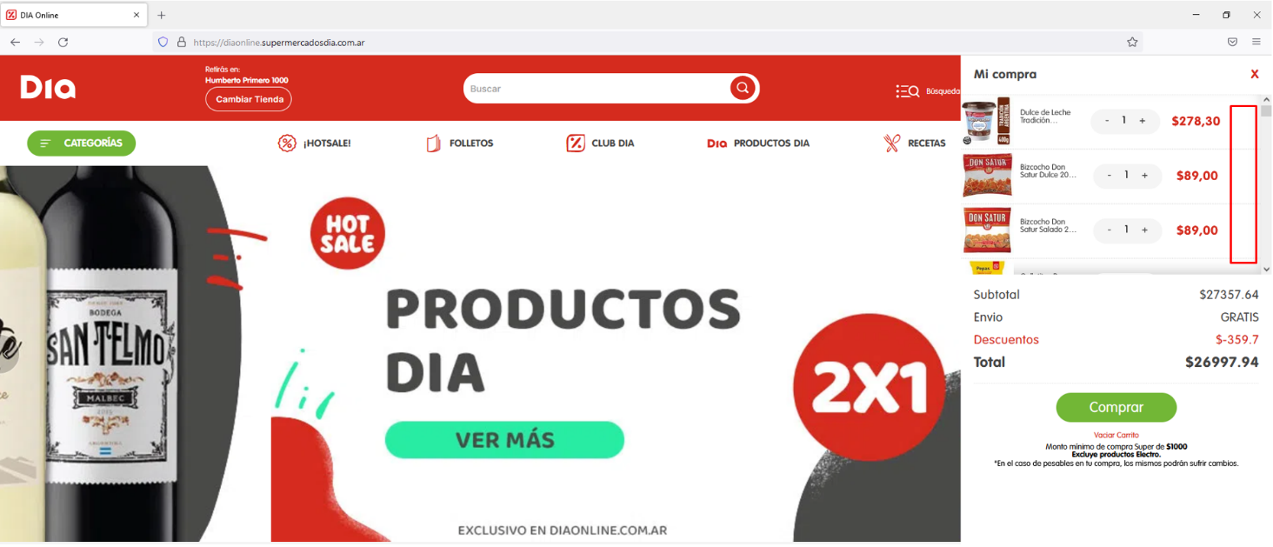 No hay botón eliminar

